Oppgave 8
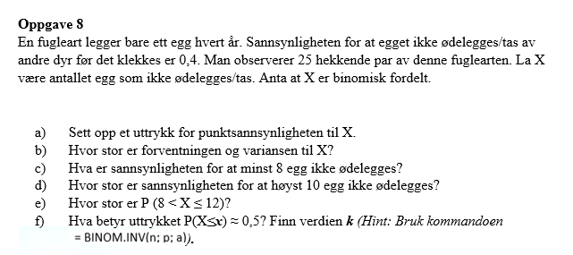
a) X- antall egg som ikke ødelegges/tas
X~Bin(25, 0.4)

b)
𝐸(𝑋) = 𝑛p= | 10
𝑉𝑎𝑟 (𝑋) = 𝑛𝑝(1 − 𝑝)= |  | 6

c) P(X≥8)=1−P(X≤7)= |  | 0.8464
Svar: Sannsynligheten for at minst 8 egg ikke ødelegges er 0.8464 (84.64%).

d) P(X≤10)= | 0.5858
Svar: Sannsynligheten for at høyst 10 egg ikke ødelegges er 0.5858 (58.58%).

e) P(8<X≤ 12)= |  | P(9≤X≤12)=P(X≤12)−P(X≤8)= | 0.5727
Svar: P(8<X≤12)≈57,27%

f) Uttrykket P(X≤k)≈0.5 betyr at k er medianen for den binomiske fordelingen ( andelen er 0,5=50%)
k= | 10

